Hoja1
2023-07-03 13:07:57

LA PAZ 28 - HAEDO 4460-2005
BUENOS AIRES luquearti@gmail.com
"CORREDERA"
"PARA"
“CAJON”
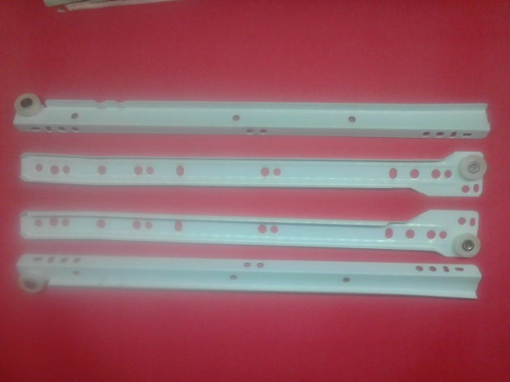
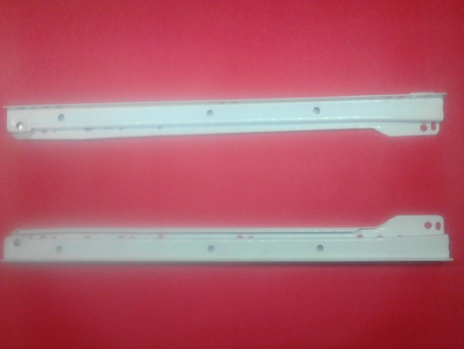

COD. | DESCRIPCION | PRECIO
C-073 | CORREDERAS PARA CAJON 250 | 386.73
C-074 | CORREDERAS PARA CAJON 300 | 431.21
C-075 | CORREDERAS PARA CAJON 350 | 485.99
C-076 | CORREDERAS PARA CAJON 400 | 532.12
C-077 | CORREDERAS PARA CAJON 450 | 584.83
C-078 | CORREDERAS PARA CAJON 500 | 638.37

Envase x juego

